1-неделя
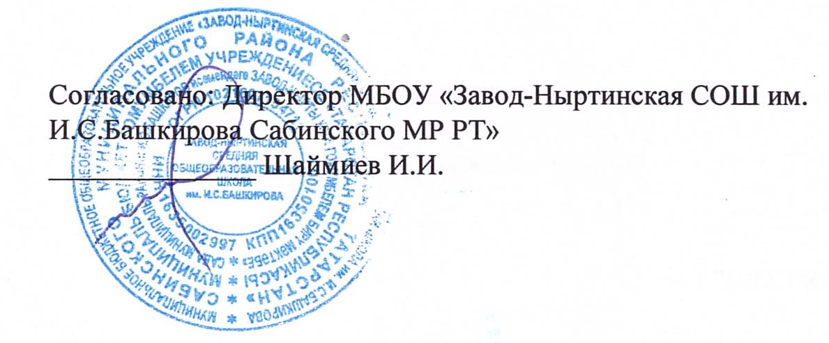 |  |  |  | 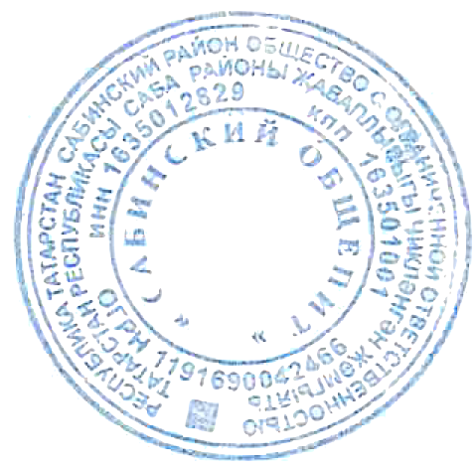 Утверждаю: Директор ООО "Сабинский общепит" ______________ А.М.Исламова
 | МЕНЮ ПИТАНИЯ ДЛЯ УЧАЩИХСЯ МБОУ "ЗАВОД-НЫРТИНСКАЯ СОШ"
 | на 23 июня 2022 года

 | Наименование блюда | Пищевые вещества |  |  | Энергетическая ценность | Цена | Выход
 |  | Белки | Жиры | Углеводы
 | Завтрак
 | Котлеты из курицы | 21.458 | 29.65 | 15.65 | 363.529 | 46.721 | 90
 | Хлеб пшеничный | 6.84 | 0.72 | 44.28 | 211.5 | 5.58 | 90
 | Огурцы свежие | 0.7 | 0.1 | 1.9 | 11 | 22.68 | 100
 | Каша пшеничная рассыпчатая со сливочным маслом | 6.7 | 7.97 | 40.34 | 263.6 | 9.822 | 150/10
 | Чай с молоком | 1.4 | 1.6 | 10.35 | 61.5 | 4.176 | 200
 | Итого | 37.098 | 40.04 | 112.52 | 911.129 | 88.979
 | Обед
 | Борщ с капустой и картофелем с фрикадельками | 9.794 | 11.897 | 12.192 | 197.202 | 40.627 | 250/35
 | Компот из сухофруктов | 1.35 | 0 | 18.25 | 94.75 | 4.57 | 200
 | Хлеб ржаной | 1.65 | 0.6 | 23.95 | 118.5 | 3.1 | 50
 | Ватрушка с творогом | 12.295 | 11.667 | 33.217 | 290.88 | 15.986 | 65
 | Яблоки | 0.352 | 0.352 | 8.624 | 41.36 | 15.5 | 100
 | Итого | 25.441 | 24.516 | 96.233 | 742.692 | 79.783
 | Итого за день | 62.539 | 64.556 | 208.753 | 1653.821 | 168.762

